swagger api
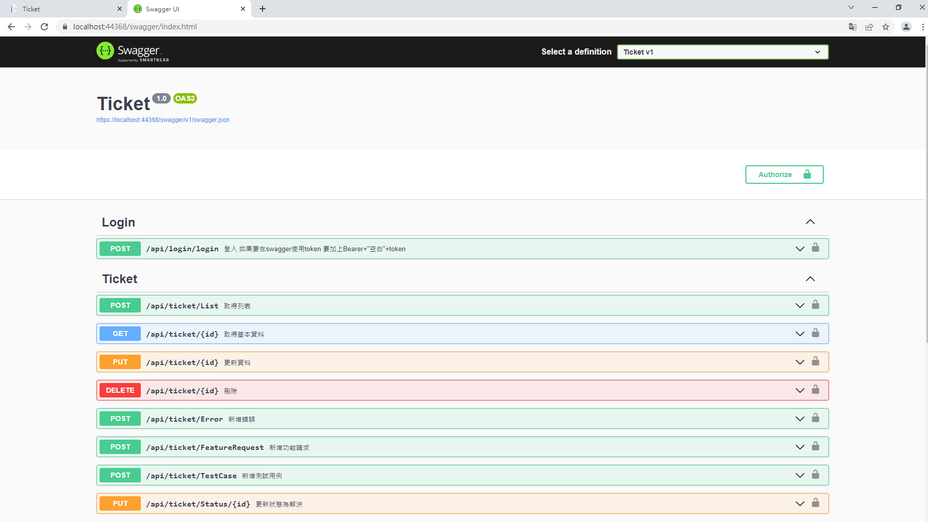
運行後執行網址
https://localhost:44368/swagger/index.html

class diagram
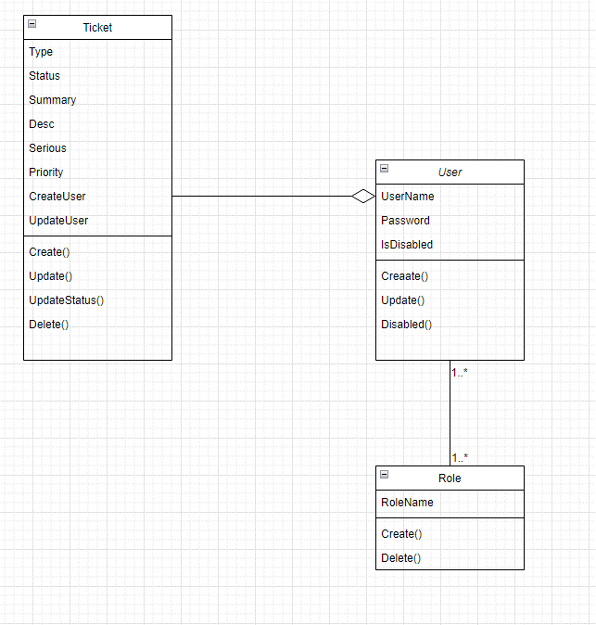

系統畫面
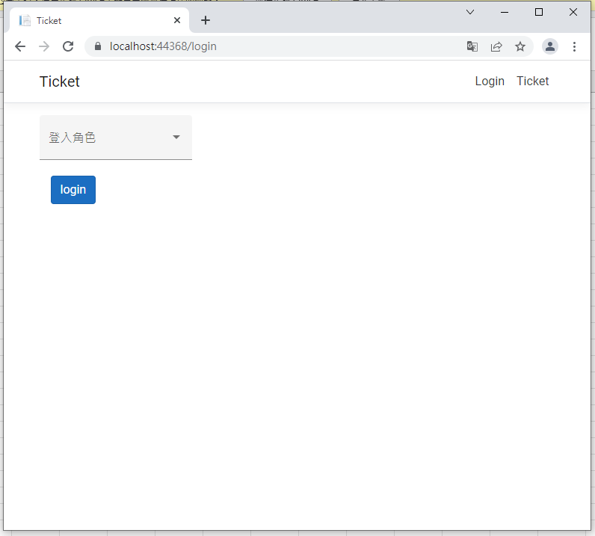
1 | 登入 | 選擇要登入的帳號

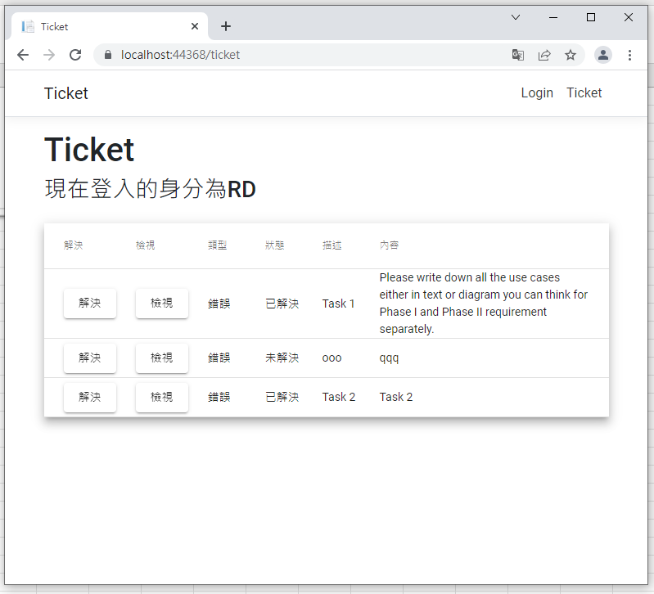
2 | RD使用者登入，進入ticket頁面

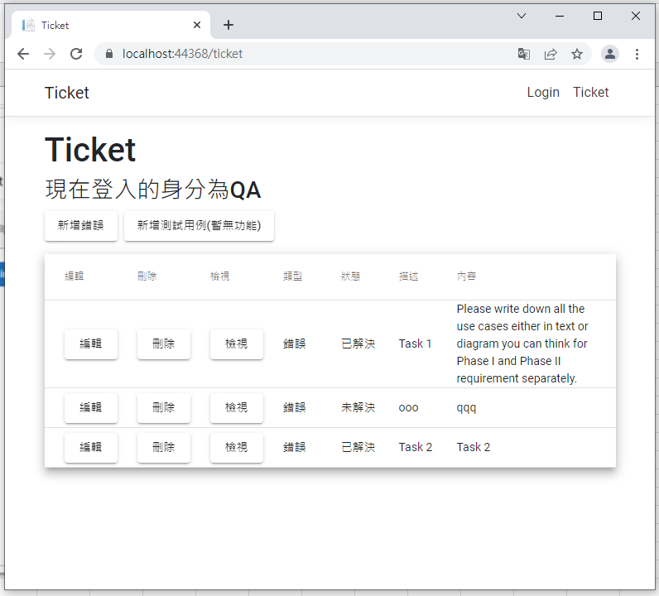
3 | QA使用者登入，進入ticket頁面

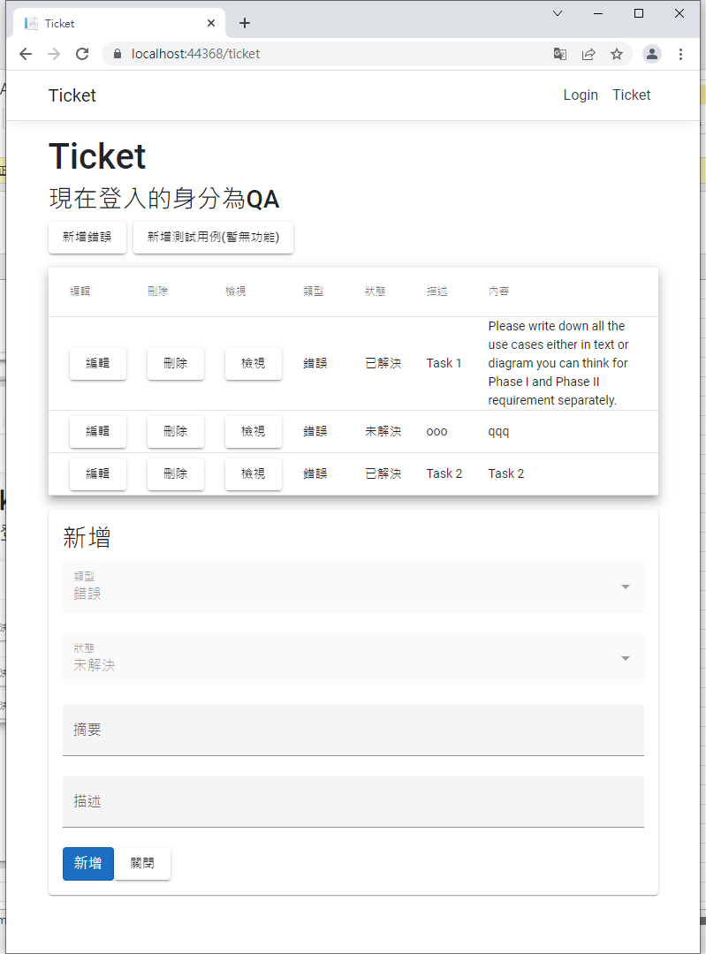
4 | QA使用者登入，進入ticket頁面，
 | 點下新增錯誤按鈕

